Лист1
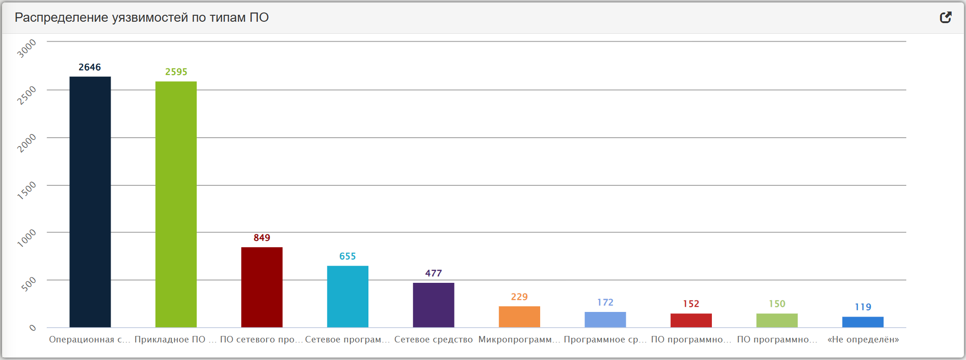
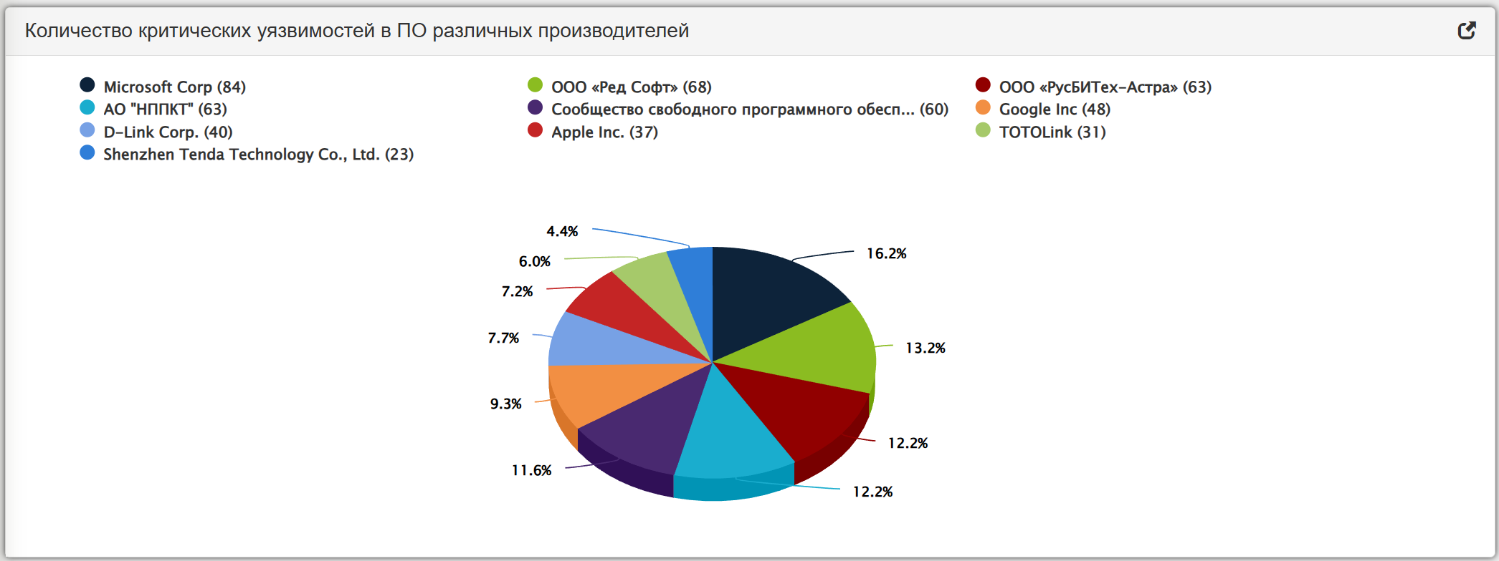
Распределение уязвимостей по типам ПО (01.01.2025-30.06.2025) |  | Количество критических уязвимостей в ПО различных производителей | 2025-1
операционная система | 2646 | microsoft corp | 84
прикладное по информационных систем | 2595 | ооо "ред софт" | 68
по сетевого программно-аппаратного средства | 849 | ооо "русбитех-астра" | 63
сетевое программное средство | 655 | ао "нппкт" | 63
сетевое средство | 477 | сообщество свободного по | 60
микропрограммный код | 229 | google inc | 48
программное средство защиты | 172 | apple inc. | 37
по программно-аппаратного средства | 152 | d-link corp. | 40
по программно-аппаратного средства АСУ ТП | 150 | shenzhen tenda technology co., ltd (23) | 23
"не определен" | 119 | totolink | 31

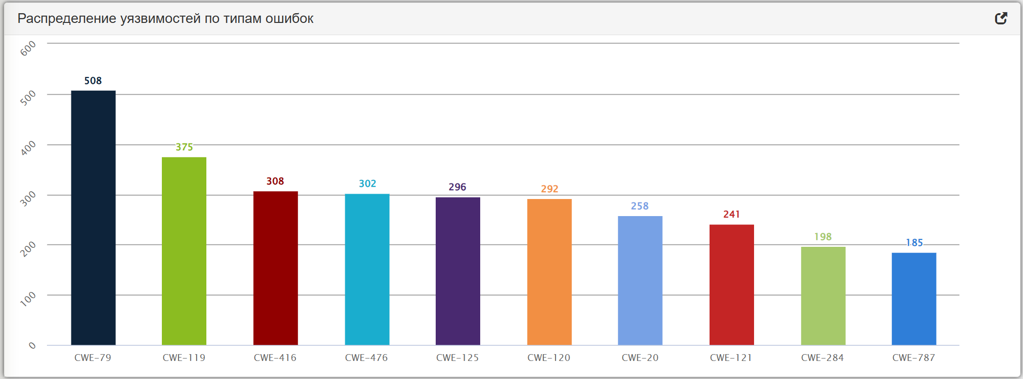
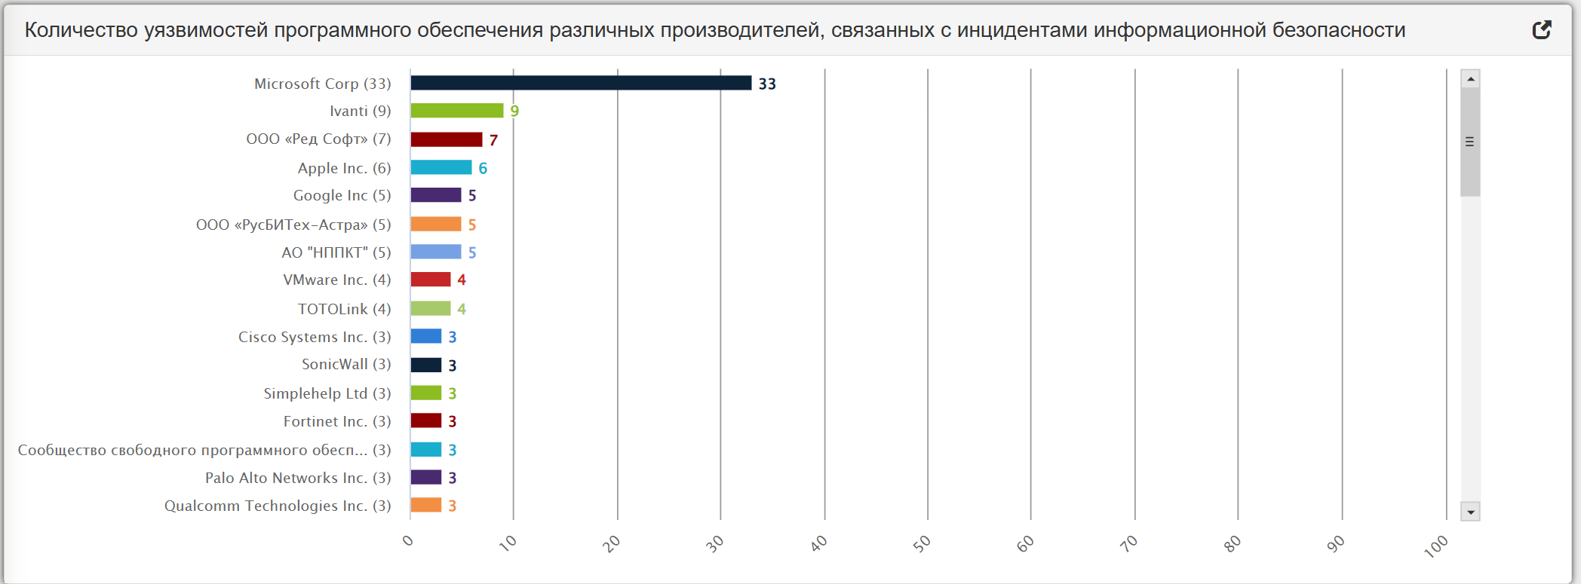
Распределение уязвимостей по типам ошибок (01.01.2025-30.06.2025) |  | Количество уязвимостей программного обеспечения различных производителей, связанных с инцидентами информационной безопасности | 2025-1
CWE-79 | 508 | microsoft corp | 33
cwe-119 | 375 | ivanti | 9
cwe-416 | 308 | ооо "ред софт" | 7
cwe-476 | 302 | apple inc | 6
cwe-125 | 296 | google inc | 5
cwe-120 | 292 | ооо "русбитех-астра" | 5
cwe-20 | 258 | АО "НППКТ" | 5
cwe-121 | 241 | vmware inc. | 4
cwe-284 | 198 | totolink | 4
cwe-787 | 185 | cisco systems inc. | 3
 |  | sonicwall | 3
 |  | simplehelp ltd | 3
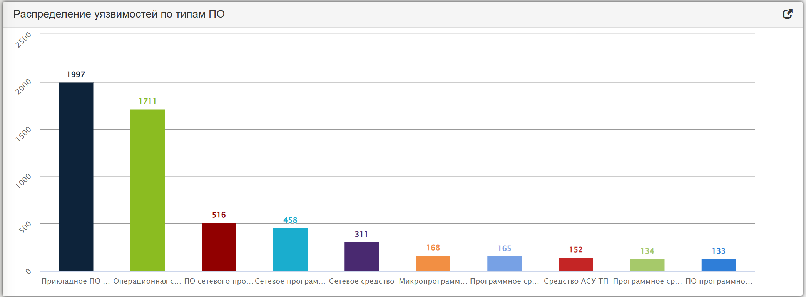
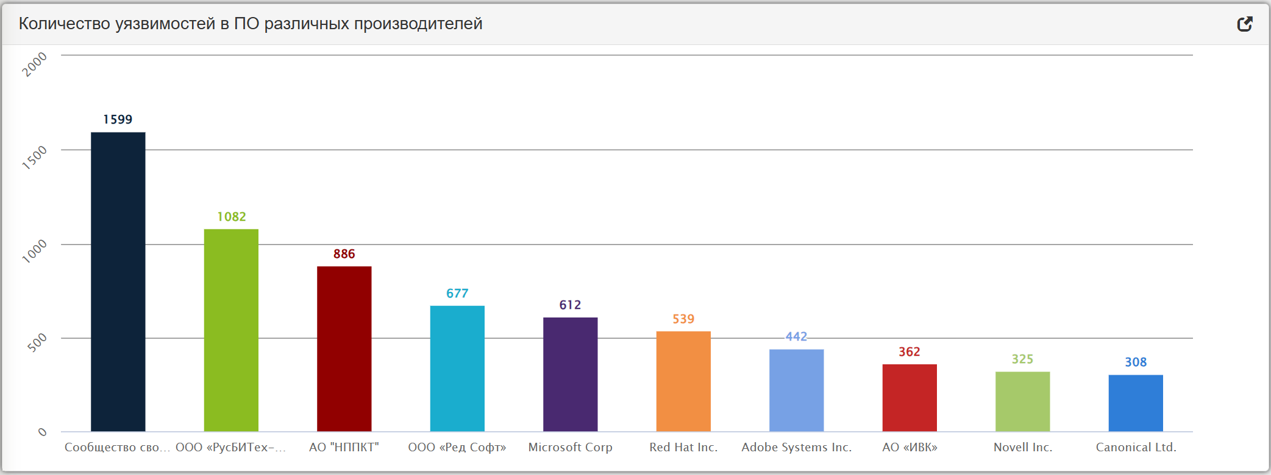
Распределение уязвимостей по типам ПО (01.01.2023-30.06.2023) |  | forinet inc | 3
прикладное по информационных систем | 1997 | сообщество свободного по | 3
операционная система | 1711 | palo alto networks inc | 3
по сетевого программно-аппаратного средства | 516 | qualcomm technologies inc | 3
сетевое программное средство | 468
сетевое средство | 311 | Количество уязвимостей в ПО различных производителей | 2025-1
микропрограммный код | 168 | сообщество свободного по | 1599
программное средство защиты | 165 | ооо "русбитех-астра" | 1082
по программно-аппаратного средства АСУ ТП | 152 | АО "НППКТ" | 866
по программно-аппаратного средства | 134 | ооо "ред софт" | 677
по программно-аппаратного средства АСУ ТП | 133 | microsoft corp | 612
 |  | red hat inc. | 539
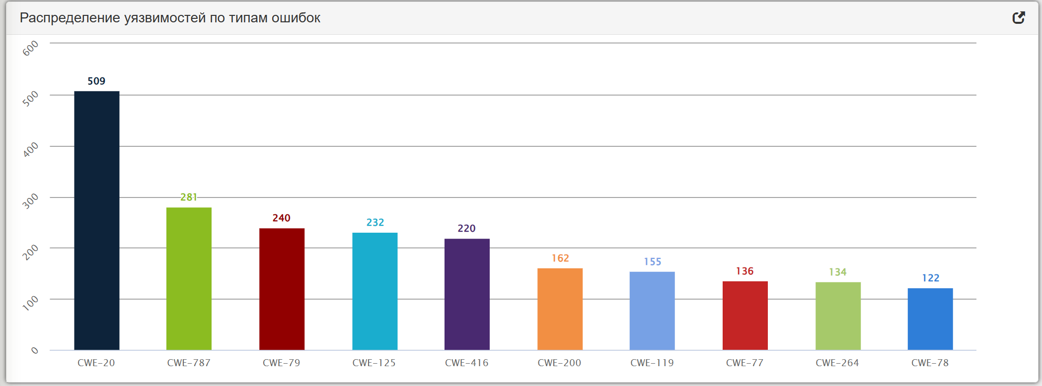
Распределение уязвимостей по типам ошибок (01.01.2023-30.06.2023) |  | adobe systems inc. | 442
cwe-20 | 509 | АО "ИВК" | 362
cwe-787 | 281 | novell inc. | 325
cwe-79 | 240 | canonical ltd | 308
cwe-125 | 232
cwe-416 | 220
cwe-200 | 162
cwe-119 | 155
cwe-77 | 136
cwe-264 | 134
cwe-78 | 122

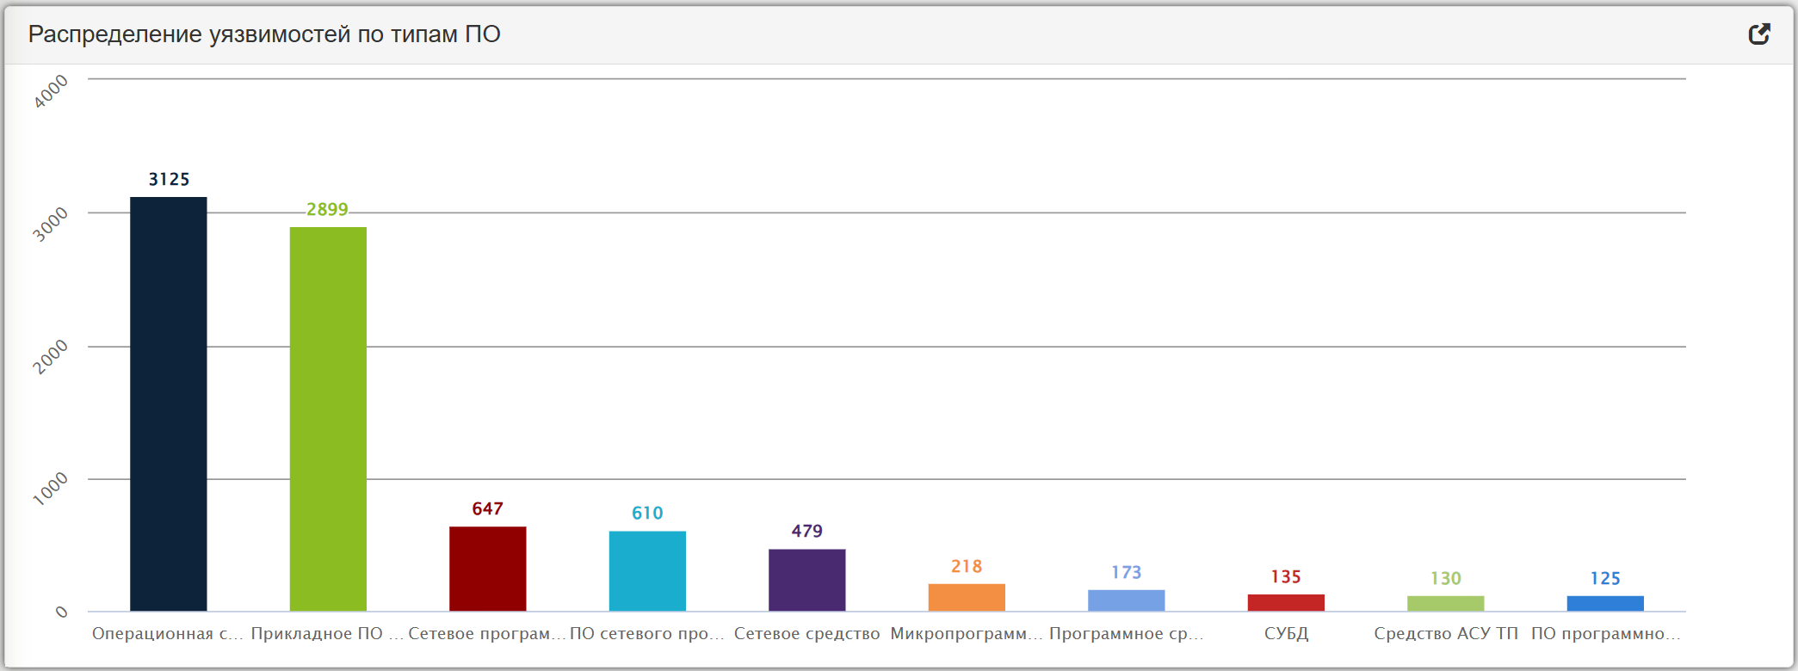
Распределение уязвимостей по типам ПО (01.01.2024-30.06.2024)
операционная система | 3125
прикладное по информационных систем | 2899
сетевое программное средство | 647
по сетевого программно-аппаратного средства | 610
сетевое средство | 479
микропрограммный код | 218
программное средство защиты | 173
СУБД | 135
средство АСУ ТП | 130
по программно-аппаратного средства АСУ ТП | 125

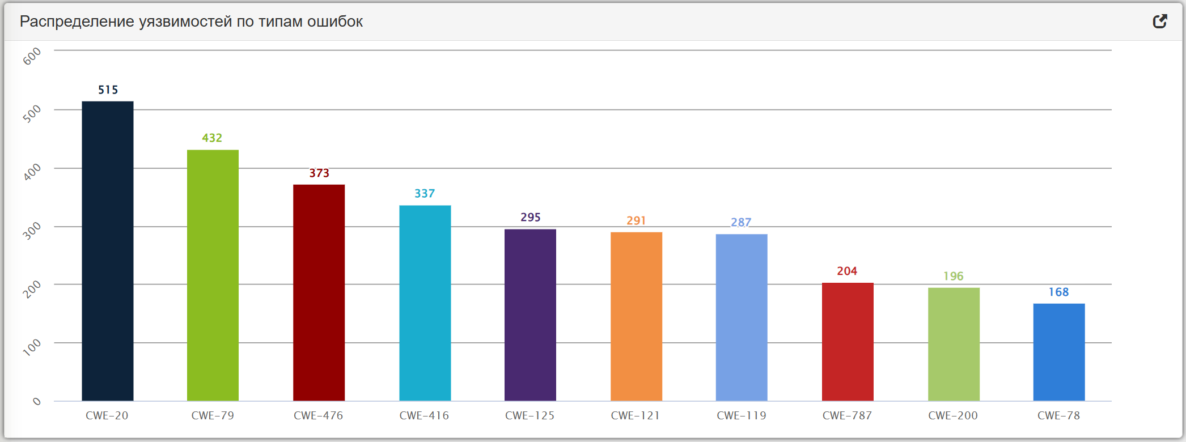
Распределение уязвимостей по типам ошибок (01.01.2024-30.06.2024)
cwe-20 | 515
CWE-79 | 432
cwe-476 | 373
cwe-416 | 337
cwe-125 | 295
cwe-121 | 291
cwe-119 | 287
cwe-787 | 204
cwe-200 | 196
cwe-78 | 168

